Graphique 1
Graphique 1: Part des apprentis dans les grandes filières de l'enseignement supérieur

 | 2020 | 2021 | 2022
STS | 29% | 38% | 44%
IUT | 8% | 9% | 12%
licence professionnelle | 55% | 62% | 68%
master | 5% | 6% | 7%
formations d'ingénieurs | 15% | 17% | 18%
écoles de commerce | 16% | 20% | 27%
Champ : France métropolitaine + DROM
Source : MESR-SIES, Système d’information SISE, MENJS-DEPP, enquêtes SIFA, Systèmes d’information des ministères en charge de l’Education Nationale, de l’Agriculture et de la Mer, traitement MESR-SIES
Lecture : 44 % des étudiants en STS en 2022-2023 sont en apprentissage.

Carte 1
Carte 1: Nombre d'apprentis préparant un diplôme de l'enseignement supérieur par académie au 31/12/2022

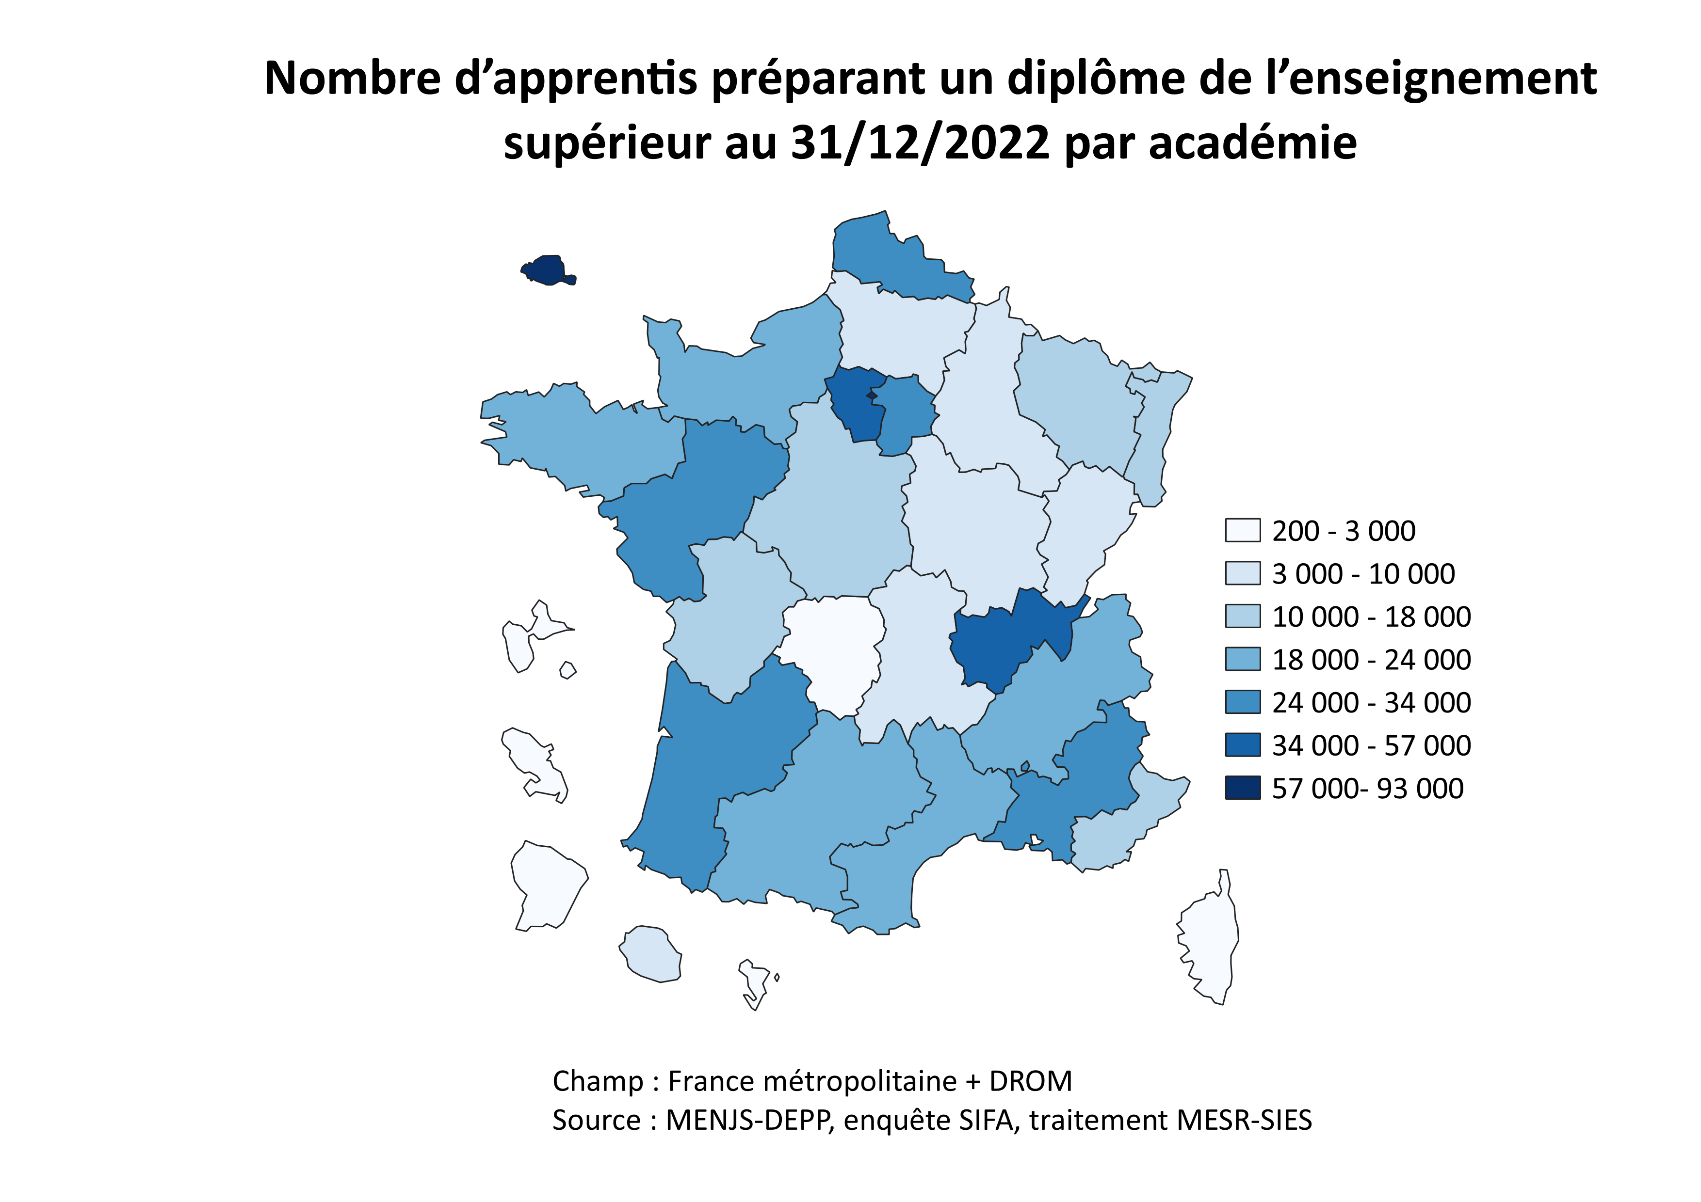
Académie | Effectif
PARIS | 92,400
VERSAILLES | 56,500
LYON | 42,100
NANTES | 33,600
LILLE | 30,100
BORDEAUX | 28,500
CRETEIL | 27,300
AIX-MARSEILLE | 25,700
MONTPELLIER | 23,600
TOULOUSE | 23,300
RENNES | 22,900
NORMANDIE | 21,500
GRENOBLE | 19,500
NICE | 17,000
STRASBOURG | 15,300
ORLEANS-TOURS | 15,000
NANCY-METZ | 14,500
POITIERS | 11,600
AMIENS | 9,900
DIJON | 8,800
REIMS | 7,800
CLERMONT-FERRAND | 7,300
BESANCON | 7,300
LA REUNION | 6,400
LIMOGES | 2,900
GUADELOUPE | 2,100
MARTINIQUE | 1,700
CORSE | 1,000
GUYANE | 600
MAYOTTE | 200

Graphique 2
Graphique 2: Part des femmes parmi les apprentis, selon le type de diplôme préparé

Diplôme préparé | Pourcentage de femmes
Ensemble apprentis | 48%
Autres | 52%
Ecoles de commerce | 57%
Diplôme d'ingénieur | 21%
Master | 55%
Licence générale | 49%
Licence professionnelle | 42%
DUT/BUT | 38%
BTS | 44%

Champ : France métropolitaine + DROM
Source : MENJS-DEPP, enquête SIFA, traitement MESR-SIES

Annexe 1
Annexe 1 : Evolution du nombre d’étudiants en apprentissage selon le type de diplôme préparé depuis 2012

 | 2012 | 2013 | 2014 | 2015 | 2016 | 2017 | 2018 | 2019 | 2020 | 2021 | 2022
BTS | 61,769 | 60,834 | 58,620 | 60,095 | 62,830 | 67,401 | 72,608 | 79,226 | 109,500 | 156,800 | 178,900
DUT/BUT | 5,887 | 5,836 | 5,799 | 5,918 | 6,378 | 6,900 | 7,669 | 8,144 | 9,400 | 10,300 | 12,900
Licence professionnelle | 13,387 | 13,853 | 14,452 | 15,137 | 16,041 | 17,687 | 18,571 | 20,416 | 30,200 | 35,900 | 35,400
Licence générale | 1,135 | 1,182 | 1,378 | 1,475 | 2,081 | 2,322 | 2,336 | 2,435 | 4,400 | 7,200 | 8,300
Masters | 12,676 | 13,441 | 13,784 | 14,907 | 16,165 | 17,816 | 19,394 | 21,463 | 28,200 | 39,600 | 44800
Diplôme d'ingénieur | 15,856 | 17,351 | 18,620 | 19,620 | 20,901 | 22,544 | 24,396 | 25,602 | 27,200 | 30,000 | 32800
Ecoles de commerce | 7,310 | 7,643 | 8,305 | 8,648 | 9,379 | 10,298 | 11,222 | 15,897 | 44,200 | 73,300 | 93900
Autres | 17,351 | 17,872 | 17,818 | 18,213 | 18,679 | 21,336 | 23,604 | 30,663 | 70,300 | 126,600 | 169300
Total | 135,371 | 138,012 | 138,776 | 144,013 | 152,454 | 166,304 | 179,800 | 203,846 | 323,300 | 479,600 | 576,300
Champ : France métropolitaine + DROM
Source : MENJS-DEPP, enquête SIFA, traitement MESR-SIES
Lecture : Il y a 576 300 apprentis dans l'enseignement supérieur en 2022 dont 178 500 préparant un BTS. L'empilement des courbes permet de visualiser comment se répartissent les apprentis entre les différents diplômes préparés.
 | BTS | DUT/BUT | Licence professionnelle | Licence générale | Masters | Diplôme d'ingénieur | Ecoles de commerce | Autres
2012 | 61769 | 5887 | 13387 | 1135 | 12676 | 15856 | 7310 | 17351
2013 | 60834 | 5836 | 13853 | 1182 | 13441 | 17351 | 7643 | 17872
2014 | 58620 | 5799 | 14452 | 1378 | 13784 | 18620 | 8305 | 17818
2015 | 60095 | 5918 | 15137 | 1475 | 14907 | 19620 | 8648 | 18213
2016 | 62830 | 6378 | 16041 | 2081 | 16165 | 20901 | 9379 | 18679
2017 | 67401 | 6900 | 17687 | 2322 | 17816 | 22544 | 10298 | 21336
2018 | 72608 | 7669 | 18571 | 2336 | 19394 | 24396 | 11222 | 23604
2019 | 79226 | 8144 | 20416 | 2435 | 21463 | 25602 | 15897 | 30663
2020 | 109500 | 9400 | 30200 | 4400 | 28200 | 27200 | 44200 | 70300
2021 | 156800 | 10300 | 35900 | 7200 | 39600 | 30000 | 73300 | 126600
2022 | 178900 | 12900 | 35400 | 8300 | 44800 | 32800 | 93900 | 169300

Annexe 2
Annexe 2 : Evolution de la part des apprentis dans les grandes filières de l’enseignement supérieur depuis 2016

 | 2016 | 2017 | 2018 | 2019 | 2020 | 2021 | 2022
Formations d'ingénieurs | 13% | 14% | 15% | 15% | 15% | 17% | 18%
IUT | 5% | 6% | 6% | 7% | 8% | 9% | 12%
STS | 20% | 21% | 22% | 23% | 29% | 38% | 44%
Licence professionnelle | 29% | 31% | 33% | 38% | 55% | 62% | 68%
Master | 3% | 3% | 3% | 4% | 5% | 6% | 7%
Ecoles de commerce | 5% | 5% | 5% | 8% | 16% | 20% | 27%
Ensemble | 10% | 10% | 11% | 12% | 16% | 20% | 24%

Champ : France métropolitaine + DROM
Source : MESR-SIES, Système d’information SISE, MENJS-DEPP, enquêtes SIFA, Systèmes d’information des ministères en charge de l’Education Nationale, de l’Agriculture et de la Mer, traitement MESR-SIES
Lecture : 68 % des étudiants en licence professionnelle en 2022-2023 sont en apprentissage. Ils sont 24,0 % sur l'ensemble des six filières étudiées.

STS

Ecoles de commerce

Ensemble
Formations d'ingénieurs

IUT
Master

